Sheet1
活动地址 | 存在问题 | 建议修改方法 | 截图
http://pages.ch.com/Activitiesall/Activities534 | 1.头图有过大286KB，可进一步压缩 。或是替换成1200px宽度img标签加载，其余部分用背景方式加载，加快载入速度，或者分层 2、部分文字使用的图片来显示的，可以分离开来 | 1、头图部分参考活动543分层加载,或是进一步压缩：tinypng（需外网） 2、右侧截图红框里面的文字不要用图片 | 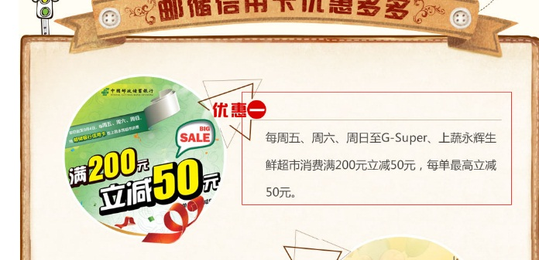
http://pages.ch.com/Activitiesall/Activities537 | 1.头图有过大314KB，可进一步压缩 ，或是替换成1200px宽度img标签加载，其余部分用背景方式加载，加快载入速度，或者分层 2、活动详情中的图片放大的时候图片有变形，图片宽度高度设置比例不对 3.空（无用）占位div 4.按钮图片可换成文字 5.小图标img加载过多用背景方式替换 6.固定高度没有扩展性 7.过多绝对(absolute)定位,实际上并不需要 8.图片闪烁，改用背景方式替换 9.机加酒套餐部分的图片没有设置大小进行占位 | 1、头图部分参考活动543分层加载,或是进一步压缩：tinypng（需外网） 2、右图4张图片缩放的时候宽高比例不对，需要重新设置下图片的宽度和高度 3、关闭浮动的空div和设置高度的空div可以去掉。 4、预订按钮是图片，可以用CSS来实现。 5、城市的小飞机图标Img可以换成背景加载的方式。 6、背景不要设置固定高度， 7、很过绝对定位（absolute）的实际不需要的直接去掉即可。 8、机加酒套餐中图片要设置下高度和宽度。 | 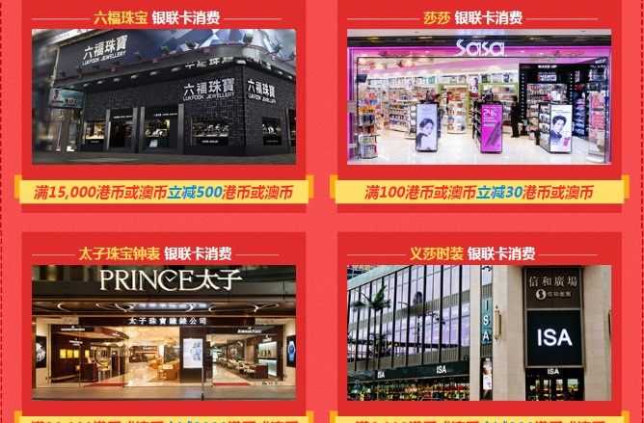
http://pages.ch.com/Activitiesall/Activities504 | 1.头图都是用宽度1920的图片，并且用了背景方式，加载速度慢（建议替换成1200px宽度img标签加载，其余部分用背景方式加载，加快载入速度，或者分层） 2.按钮图片 3.全图片没有文字分层 | 1、头图部分参考活动543分层加载，或是进一步压缩：tinypng（需外网） 2、按钮部分可以用CSS3写，低版本浏览器可以优雅降级。 3、右侧截图，有点过于偷懒。航线是整张图片。要用代码写出来。 | 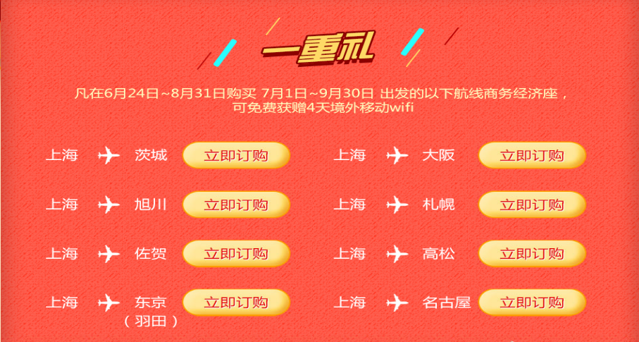
http://pages.ch.com/Activitiesall/Activities520 | 1、头图用IMG标签，小分辨率屏幕下会缩小导致文字变小（建议替换成1200px宽度img标签加载，其余部分用背景方式加载，加快载入速度，或者分层） | 1、头图部分参考活动543分层加载，或是进一步压缩：tinypng（需外网）
http://pages.ch.com/Activitiesall/Activities518 | 1、整个页面全是图片，很多文字部分可以不用图片 2、单张图片过大有一张600多K的，背景色单色的，也是用的图片，要用CSS写 3、切换js没有 4、头图需要进一步压缩或是分层加载。 | 1、左侧截图，文字和左侧图片可以分离开来(截图只是举例一部分，还有很多这样的，都要分离开)； 2、背景色可以用CSS写出来，整张图片太大； 3、右侧截屏部分的左侧图片，设计稿的意思应该是点击或是滑过小图片显示大图片的，页面太单调，没有实现这个效果 4、头图部分参考活动543分层加载，或是进一步压缩：tinypng（需外网） | 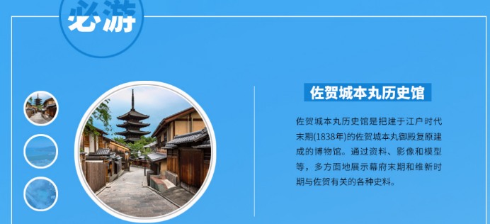
http://pages.ch.com/Activitiesall/Activities529 | 1，页面结构有点复杂，可以精简下页面结构，减少DOM节点数 2、按钮hover文字颜色 | 1、很多重复的代码可以抽离出来，减少文件大小。 2、预定按钮hover的颜色滑过文字不明显，去掉或是换颜色。
http://pages.ch.com/Activitiesall/Activities485 | 1，单张图片过大，200K以上的图片有20多张， | 1、城市图片每张都可进行压缩，城市图片使用的PNG24所以比较大，使用tinypng（需外网）进一步压缩。 2、城市图片，切换的时候加载，现在是全部加载。
http://pages.ch.com/Activitiesall/Activities524 | 1、头图过大，需要进一步压缩（建议替换成1200px宽度img标签加载，其余部分用背景方式加载，加快载入速度，或者分层） 2、img图片没有设置大小占位 | 1、头图部分参考活动543分层加载或是使用tinypng（需外网）进一步压缩 2、所有IMG图片要设置宽高。
http://pages.ch.com/Activitiesall/Activities516
http://pages.ch.com/Activitiesall/Activities493 | 1，图片过多，很多背景一样的图片，切了好多张加载了很多次， | 1、可以把标题用文字来写，一张就够了
http://pages.ch.com/Activitiesall/Activities530 | 1.都是大块图片背景（建议分层处理） 2.按钮图片需要hover效果的（建议做雪碧图）如右图 | 1、头图部分参考活动543分层加载或是使用tinypng（需外网）进一步压缩 2、右图可以增加hover效果，现在是只有点击才有效果。
http://pages.ch.com/Activitiesall/Activities515 | 1、全是图片，酒店全是整张图片，有点太偷懒了，可以拆分下 | 1、除了右侧截图很多都是图片，都可在拆分下，特别是右侧酒店 | 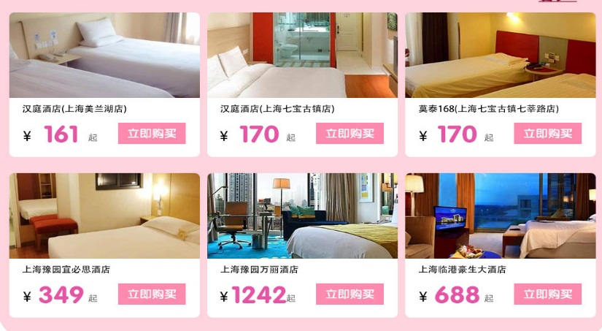
http://pages.ch.com/Activitiesall/Activities448 | 1.CSS书写没有按照规则横排单行书写， 2、这里切换日历，只有需要加载当前月，其他是不需要马上下载的 | 1、建议以后CSS都行单行书写，减少文件大小 1、日历部分，不需要所有都加载完，建议切换后加载。
http://pages.ch.com/Activitiesall/Activities508 | 1、头图需要优化 2、机加酒部分的IMG图片没有进行大小占位 3、右侧导航部分滚动监听有问题 4、CSS没有横排单行书写 | 1、头图部分参考活动543分层加载，或是进一步压缩：tinypng（需外网） 2、所有IMG图片都要设置高度和宽度。 3、右侧导航，同期推荐监听有问题。 4、CSS要采用横排单行书写。
http://pages.ch.com/Activitiesall/Activities490 | 1、有几张城市的图片，可以在拆分下，文字部分也是使用的图片，没有分离开来 2、头图需要优化 | 1、如右图文字部分，可以分离还开的 2、头图部分参考活动543分层加载，或是进一步压缩：tinypng（需外网） | 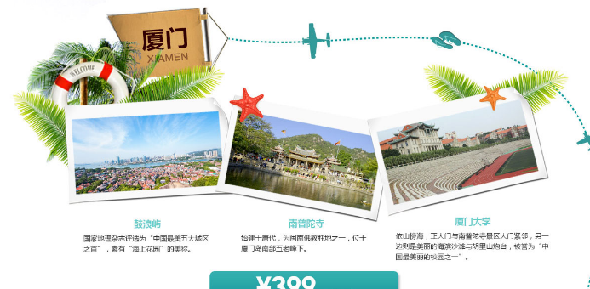
http://pages.ch.com/Activitiesall/Activities535 | 1.头图都是用宽度1920的图片，并且用了背景方式，加载速度慢（建议替换成1200px宽度img标签加载，其余部分用背景方式加载，加快载入速度，或者分层） 2.航线数据加载可优化 3.标题都是图片 | 1、头图部分参考活动543分层加载，或是进一步压缩：tinypng（需外网） 2、标题图片可以改成文字形式
http://pages.ch.com/Activitiesall/Activities523 | 1、CSS应该采用单行书写。 2、头图过大，499KB（建议替换成1200px宽度img标签加载，其余部分用背景方式加载，加快载入速度，或者分层） 3.无效a标签 4.图标标题并且是大图 5.按钮都是图片并且多次加载 6.背景弧度可以用css3完成 | 1、CSS代码可以规范整理下，采用单行横排书写的方式 2、头图参考活动543分层加载，或是进一步压缩：tinypng（需外网） 3、代码整理下，无用标签可以删掉，如右侧导航部分，A标签外面有套了P标签，一个标签即可实现效果。 4、如右图标题切图太大，只切标题部分即可。 5、右图按钮可以用CSS3来写，不要使用图片； 6、如右图背景弧度，标题和背景可以分离开来
http://pages.ch.com/Activitiesall/Activities500 | 1.头图都是用宽度1920的图片，并且用了背景方式，加载速度慢（建议替换成1200px宽度img标签加载，其余部分用背景方式加载，加快载入速度，或者分层） 2.按钮可用文字css3替换 3.空标签较多 4.侧边栏菜单部分按照设计稿的意思应点击应该有提示，背景色或是字体都应该有颜色变化的 | 1、头图部分参考活动543分层加载，或是进一步压缩：tinypng（需外网） 2、右按钮用的图片，可用CSS3替换 3、每个搜索部分由三个无用的空i标签，可以优化掉。 4、建议右侧菜单有hover效果增强用户体验
http://pages.ch.com/Activitiesall/Activities544 | 1.头图都是用宽度1920的图片，并且用了背景方式，加载速度慢（建议替换成1200px宽度img标签加载，其余部分用背景方式加载，加快载入速度，或者分层） 2、标题图片 | 1、头图部分参考活动543分层加载，或是进一步压缩：tinypng（需外网） 2、标题图片可以改成文字形式
http://pages.ch.com/Activitiesall/Activities502 | 1.头图都是用宽度1920的图片，并且用了背景方式，加载速度慢（建议替换成1200px宽度img标签加载，其余部分用背景方式加载，加快载入速度，或者分层） 2.航线数据加载可优化 3.广告类图片可用文字代替 | 1、头图部分参考活动543分层加载，或是进一步压缩：tinypng（需外网） 2、右图文字部分可以分离出来 | 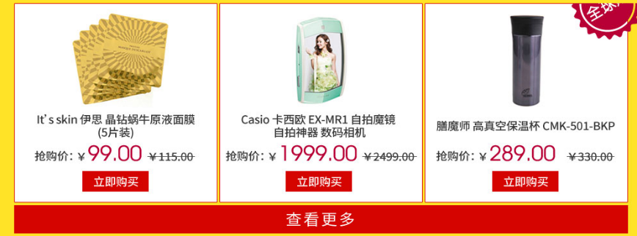
http://pages.ch.com/Activitiesall/Activities503 | 1.头图都是用宽度1920的图片，并且用了背景方式，加载速度慢（建议替换成1200px宽度img标签加载，其余部分用背景方式加载，加快载入速度，或者分层） 2.活动结束图片显示可改用文字 | 1、头图部分参考活动543分层加载，或是进一步压缩：tinypng（需外网） 2、右侧图片可用文字
http://pages.ch.com/Activitiesall/Activities505 | 1.大图片分层（头图） 2.空标签 | 1、头图部分参考活动543分层加载，或是进一步压缩：tinypng（需外网） 2、空标签设置高度问题。可以用margin
http://pages.ch.com/Activitiesall/Activities506
http://pages.ch.com/Activitiesall/Activities512 | 1.图片较大 3.图片文字分离 | 1，大图片可进一步压缩；此活动背景比较复杂，或是进一步压缩：tinypng（需外网） 2、图片文字可以分离如右图 | 
http://pages.ch.com/Activitiesall/Activities522 | 1.头图都是用宽度1920的图片，并且用了背景方式，加载速度慢（建议替换成1200px宽度img标签加载，其余部分用背景方式加载，加快载入速度，或者分层） 2.小图标img方式（建议背景方式加载） 3.航线数据加载可优化 | 1、头图部分参考活动543分层加载，或是进一步压缩：tinypng（需外网） 2、比如小飞机的图标直接用的IMG，可以采用背景加载方式
http://pages.ch.com/Activitiesall/Activities531 | 1.背景图可以改用css3 2.头图部分可以优化 | 1、如右图黑色边框部分可以用CSS3圆角，不用切图。 2、头图部分参考活动543分层加载，或是进一步压缩：tinypng（需外网） | 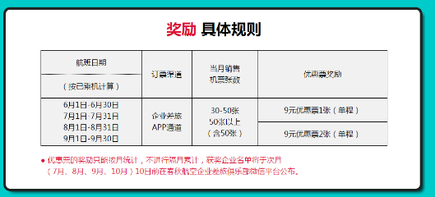
http://pages.ch.com/Activitiesall/Activities533 | 1.头图都是用宽度1920的图片，并且用了背景方式，加载速度慢（建议替换成1200px宽度img标签加载，其余部分用背景方式加载，加快载入速度，或者分层） | 1、头图部分参考活动543分层加载，或是进一步压缩：tinypng（需外网）
http://pages.ch.com/Activitiesall/Activities535
http://pages.ch.com/Activitiesall/Activities536
http://pages.ch.com/Activitiesall/Activities542 | 1.头图都是用宽度1920的图片，并且用了背景方式，加载速度慢（建议替换成1200px宽度img标签加载，其余部分用背景方式加载，加快载入速度，或者分层） 2.按钮:hover颜色 3.背景可优化 4.导航图片可换成文字 5.空（无用）占位div较多 | 1、头图参考543分层加载，或是进一步压缩：tinypng（需外网） 2、城市选择颜色要有hover效果 3、542有张背景图500多KB的，542背景图中的菊花图案可以单独切出来， 4、如右图：右侧导航整张图片，可以用文字，把标题切出来即可。 5、空标签设置高度比较多，可以去掉，设置margin。
http://pages.ch.com/Activitiesall/Activities543 | 1.航线数据加载可优化 2.背景添加纯色 3.img图片没有设置大小进行占位 | 1、背景图片添加背景色，加载的时候增加视觉效果。 2、每个img标签都需要设置下高度和宽度(参考开发规范)。
http://pages.ch.com/Activitiesall/Activities541 | 1.头图都是用宽度1920的图片，并且用了背景方式，加载速度慢（建议替换成1200px宽度img标签加载，其余部分用背景方式加载，加快载入速度，或者分层） 2.背景图片断档 3.img图片没有进行大小占位 | 1、头图参考543分层加载，或是进一步压缩：tinypng（需外网） 2、背景图如右图：设置了margin导致断掉，去掉margin 3、所有IMG图片都要设置宽度和高度，进行占位防止变形。
http://pages.ch.com/Activitiesall/Activities539 | 1.头图优化 2.航线数据加载可优化 3.空（无用）占位div较多 | 1、头图参考543分层加载，或是进一步压缩：tinypng（需外网） 2、城市选择部分嵌套DiV过多，可以在简化下的

问题总结及建议 1.头图都是用宽度1920的图片，并且用了背景方式，加载速度慢（建议替换成1200px宽度img标签加载，其余部分用背景方式加载，加快载入速度，或者分层） 2.部分导航设计较大，低分辨率下显示巨大并且显示不全（建议设计较小的导航栏）。部分导航栏有选中效果（建议导航栏统一设计选中效果或者不设计，封装成插件调用） 3.有大背景图建议增加一个背景色 4.航线数据较多时建议用json数据，用模板填充（不考虑seo） 5.注释掉的代码建议删除 6.链接或者有点击事件必须有鼠标效果(cursor:pointer) 7.专题是否同意默认字体‘微软雅黑’？目前有的活动是宋体 8.标签语义不准确 9.小图标复用

